상품제안서
2단무지실버우산 | 상품코드: S07289

 |  |  |  |  |  |  | 02-713-8555 | www.synergygift.co.kr
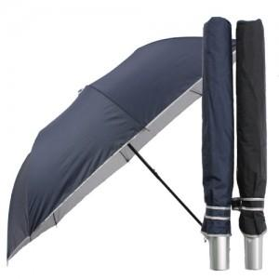 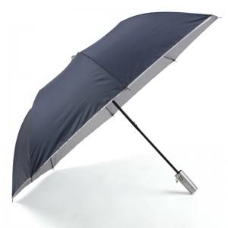 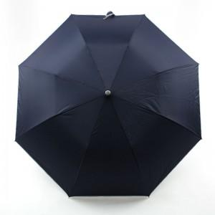

【상세/제작정보】 | <p>*상품 배송시 색상은 섞어서 배송됩니다.&nbsp;</p>

【인쇄/포장옵션】 | 실크, 원단인쇄 / 포장지포장

【공급단가】 | 수량 | 100~ | 300~ | 500~ | 1,000~ | 3,000~
*VAT별도 | 단가 | 4,450원 | 4,290원 | 4,120원 | 3,960원 | 3,860원

【상품 URL】 | https://www.synergygift.co.kr:443/src/goods_detail.php?gdno=8868

